EVALUACION1
 |  | 75% | 25% | 100%
 | INTEGRANTES | GRUPAL | INDIVIDUAL
1 | Nicolas Mallea | 5.2 | 7.0 | 5.7
2 | Javier Godoy | 5.2 | 4.0 | 4.9
3 | Francisco Vega | 5.2 | 7.0 | 5.7

GRUPAL |  | Nivel de Logro | NIVELES DE LOGRO Y PUNTAJES
 | Aspectos a Evaluar |  | Completamente logrado |  | Logrado |  | Logro Incipiente |  | No logrado
 | 1. Implementa una metodología que permite el logro de los objetivos propuestos, de acuerdo a los estándares de la disciplina. | Completamente logrado | X | 10
 | 2. Genera evidencias que dan cuenta del cumplimiento del Proyecto CAPSTONE, en relación a documentación, programación y almacenamiento de datos, de acuerdo a lo planificado por el equipo y que cumpla con estándares de desarrollo de la industria | Logrado |  |  | X | 12
 | 4. Relaciona el Proyecto APT con las competencias del perfil de egreso de su Plan de Estudio. | Completamente logrado | X | 5
 | 5. Utiliza de manera precisa el lenguaje técnico en los entregables de acuerdo con lo requerido por la disciplina. | Completamente logrado | X | 5
 | 6. Utiliza correctamente las reglas de redacción, ortografía (literal, puntual, acentual) y las normas para citas y referencias. | Completamente logrado | X | 5
 | 7. Entrega la documentación y evidencias requerida por la asignatura de acuerdo a la estrucutra y nombres solicitados, guardando todas las evidencias de avances en Git | Logro incipiente |  |  |  |  | X | 4.5
 | 9.-Generan evidencias claras dentro del repositorio del aporte de cada uno de los integrantes del equipo que permitan identificar la equidad en el trabajo y la participación de cada estudiante. | Completamente logrado | X | 15
 | Puntaje | 56.5 |  | 40 |  | 12 |  | 4.5 |  | 0
 | Nota | 5.2

INDIVIDUAL | NOMBRE ALUMNO | Nicolas Mallea

 | Capacidad de Trabajo en Equipo | Nivel de Logro | NIVELES DE LOGRO Y PUNTAJES
 | Aspectos a Evaluar |  | Completamente logrado |  | Logrado |  | Logro Incipiente |  | No logrado
 | 3. Relaciona el Proyecto APT con sus intereses profesionales. * | Completamente logrado | X | 5
 | 8. Expone el tema utilizando un lenguaje técnico disciplinar al presentar la propuesta y responde evidenciando un manejo de la información. * | Completamente logrado | X | 10
 | 10. Colaboración y trabajo en equipo * | Completamente logrado | X | 10
 | PUNTAJE | 25 |  | 25 |  | 0 |  | 0 |  | 0
 | Nota | 7.0

INDIVIDUAL | NOMBRE ALUMNO | Javier Godoy

 | Capacidad de Trabajo en Equipo | Nivel de Logro | NIVELES DE LOGRO Y PUNTAJES
 | Aspectos a Evaluar |  | Completamente logrado |  | Logrado |  | Logro Incipiente |  | No logrado
 | 3. Relaciona el Proyecto APT con sus intereses profesionales. * | Completamente logrado | X | 5
 | 8. Expone el tema utilizando un lenguaje técnico disciplinar al presentar la propuesta y responde evidenciando un manejo de la información. * | Completamente logrado | X | 10
 | 10. Colaboración y trabajo en equipo * | No logrado |  |  |  |  |  |  | X | 0
 | PUNTAJE | 15 |  | 15 |  | 0 |  | 0 |  | 0
 | Nota | 4.0

INDIVIDUAL | NOMBRE ALUMNO | Francisco Vega

 | Capacidad de Trabajo en Equipo | Nivel de Logro | NIVELES DE LOGRO Y PUNTAJES
 | Aspectos a Evaluar |  | Completamente logrado |  | Logrado |  | Logro Incipiente |  | No logrado
 | 3. Relaciona el Proyecto APT con sus intereses profesionales. * | Completamente logrado | X | 5
 | 8. Expone el tema utilizando un lenguaje técnico disciplinar al presentar la propuesta y responde evidenciando un manejo de la información. * | Completamente logrado | X | 10
 | 10. Colaboración y trabajo en equipo * | Completamente logrado | X | 10
 | PUNTAJE | 25 |  | 25 |  | 0 |  | 0 |  | 0
 | Nota | 7.0

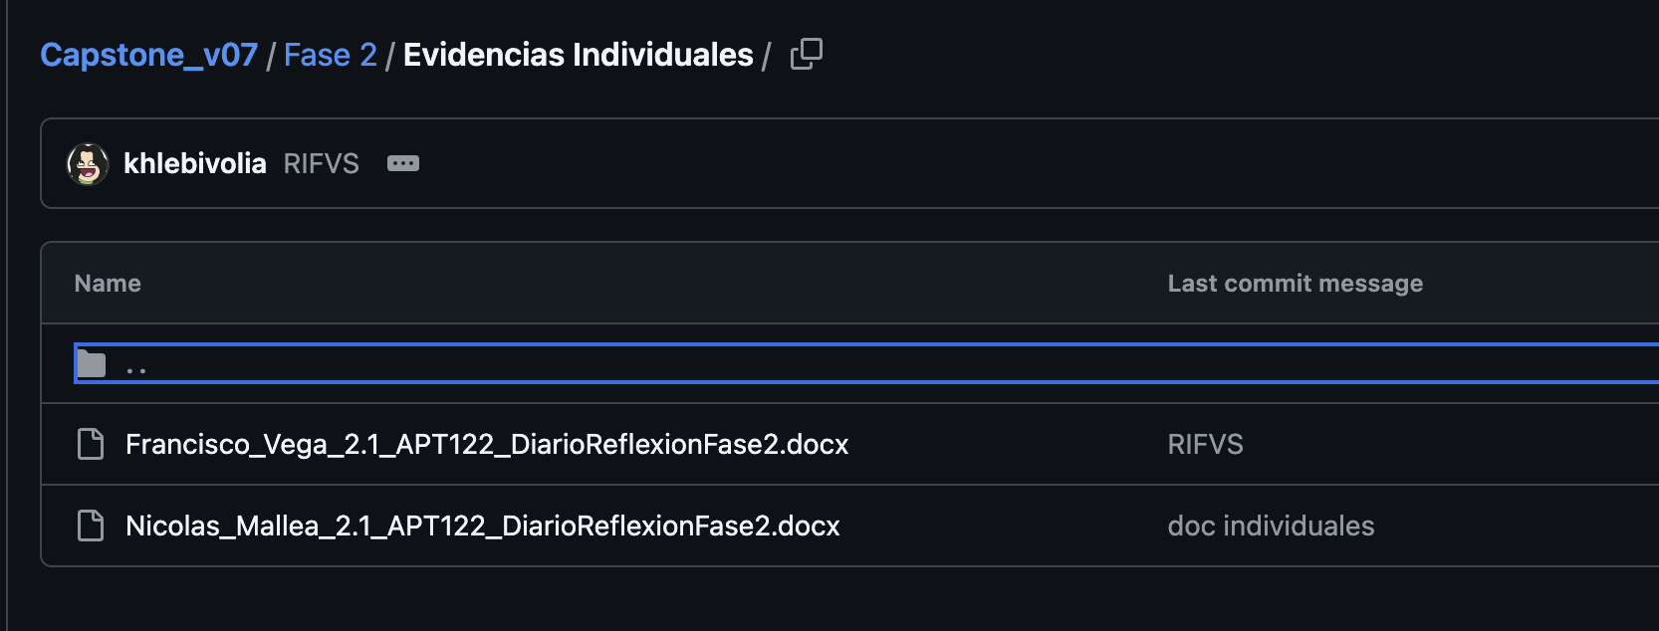
 | Godoy no entrega documentos solucitados
 | No subieron la PPT

 | Comentarios PPT
 | Alcance lo dejería con Viñetas
 | Sacar la aceptación del usuario
 | No explicar el Scrum
 | Corregir Arquitectura

 | Demostración
 | Slide de Proceso… no ayuda para ver el uso de los Prompts
 | Demo: Mostrar el plan del Mineduc

